平谷土地
地块名称 | 城市 | 地块编号 | 用地性质 | 建设用地面积(㎡) | 规划建筑面积(㎡) | 容积率 | 出让方式 | 详细规划 | 集中供地 | 成交时间 | 交易状态 | 受让单位 | 起始价(万元) | 成交价(万元) | 成交每亩价(万元/亩) | 成交楼面价(元/㎡) | 溢价率(%) | 出让年限(年) | 年期修正系数
中关村平谷农业科技园区(一期)土地一级开发 项目PG04-0102-6002工业研发用地 | 北京市 | 京规自挂(平)工业[2024]004号 | 工业用地 | 17652.03 | 21182.44 | 1.2 | 挂牌 | 工业研发用地 | -- | 2024-04-26 00:00:43 | 已成交 | 北京市平谷区联扶实业管理有限公司 | 4300 | 4300 | 162.4 | 2030 | 0 | 30年 | 1.4649
中关村平谷农业科技园区(一期)土地一级开发 项目PG04-0102-6004、6006地块工业研发用地 | 北京市 | 京规自挂(平)工业[2024]005号 | 工业用地 | 21316.42 | 25579.71 | 1.2 | 挂牌 | 工业研发用地 | -- | 2024-04-26 00:00:43 | 已成交 | 北京市平谷区联扶实业管理有限公司 | 5200 | 5200 | 162.63 | 2033 | 0 | 30年
中关村平谷农业科技园区(一期)土地一级开发项目PG04-0102-6001地块工业研发用地 | 北京市 | 京规自挂(平)工业[2024]003号 | 工业用地 | 17446.72 | 26170.09 | 1.5 | 挂牌 | 工业研发用地 | -- | 2024-04-26 00:00:43 | 已成交 | 北京市平谷区联扶实业管理有限公司 | 5100 | 5100 | 194.88 | 1949 | 0 | 30
夏各庄新城土地一级开发项目二号地块PG11-0101-0011地块W1物流用地 | 北京市 | 京规自挂(平)工业[2024]002号 | 工业用地 | 18241.37 | 21889.64 | 1.2 | 挂牌 | W1物流用地 | -- | 2024-03-08 00:00:43 | 已成交 | 北京极睿能源有限公司 | 6000 | 6000 | 219.28 | 2741 | 0 | 50年
京平公转铁综合物流枢纽产业园土地整理(二期)F2地块项目PG05-0003-A008地块W1物流用地 | 北京市 | 京规自挂(平)工业[2024]001号 | 工业用地 | 186670.83 | 336007.5 | 1.8 | 挂牌 | W1物流用地 | -- | 2024-02-19 00:00:43 | 已成交 | 北京首发绿色物流有限公司 | 77800 | 77800 | 277.85 | 2315 | 0 | 50年
京平公转铁综合物流枢纽产业园土地整理(一期)一级开发项目北场区PG05-0001-B007地块W1物流用地项目 | 北京市 | 京规自挂(平)工业[2023]008号 | 工业用地 | 36970.34 | 36970.34 | ≤1.0 | 挂牌 | W1物流用地 | -- | 2023-12-04 00:00:43 | 已成交 | 北京绿都京谷铁路运输有限公司 | 10540 | 10540 | 190.06 | 2851 | 0 | 50年
京平公转铁综合物流枢纽产业园土地整理(一期)一级开发项目中场区PG05-0001-H001地块W1物流用地 | 北京市 | 京规自挂(平)工业[2023]007号 | 工业用地 | 20171.71 | 26223.22 | ≤1.3 | 挂牌 | W1物流用地 | -- | 2023-08-22 00:00:43 | 已成交 | 格悦旺马(北京)仓储服务有限公司 | 5900 | 5900 | 194.99 | 2250 | 0 | 50年
京平公转铁综合物流枢纽产业园土地整理(二期)C地块项目PG05-0001-G002地块W1物流用地 | 北京市 | 京规自挂(平)工业[2023]006号 | 工业用地 | 89021.08 | 106825.3 | ≤1.2 | 挂牌 | W1物流用地 | -- | 2023-07-10 00:00:43 | 已成交 | 北京康安利泽供应链管理有限公司 | 30947 | 30947 | 231.76 | 2897 | 0 | 50年
京平公转铁综合物流枢纽产业园土地整理(二期)C地块项目PG05-0001-G001地块W1物流用地 | 北京市 | 京规自挂(平)工业[2023]005号 | 工业用地 | 19134.6 | 22961.52 | ≤1.2 | 挂牌 | W1物流用地 | -- | 2023-07-06 00:00:43 | 已成交 | 北京康安利泽供应链管理有限公司 | 5496 | 5496 | 191.49 | 2394 | 0 | 50年
平谷新城0105街区PG00-0105-0009地块(平谷区兴谷智慧产业赋能中心项目)M1工业用地 | 北京市 | 京规自挂(平)工业[2023]004号 | 工业用地 | 53345.32 | 64014.38 | ≤1.2 | 挂牌 | M1工业用地 | -- | 2023-07-06 00:00:43 | 已成交 | 北京兴谷源亚科技发展有限公司 | 7279.4 | 7279.4 | 90.97 | 1137 | 0 | 20年 | 1666
京平公转铁综合物流枢纽产业园土地整理(一期)一级开发项目中场区PG05-0001-H006地块W1物流用地 | 北京市 | 京规自挂(平)工业[2023]003号 | 工业用地 | 67803.74 | 122046.73 | ≤1.8 | 挂牌 | W1物流用地 | -- | 2023-03-23 00:00:43 | 已成交 | 旺马车配(北京)供应链管理有限公司 | 28300 | 28300 | 278.25 | 2319 | 0 | 50年
京平公转铁综合物流枢纽产业园土地整理(二期)A地块项目PG05-0003-J002地块W1物流用地国有建设用地 | 北京市 | 京规自挂(平)工业[2023]002号 | 工业用地 | 374092.65 | 935231.62 | ≤2.5 | 挂牌 | W1物流用地 | -- | 2023-03-14 00:00:43 | 已成交 | 北京新平琪荷供应链有限公司 | 185300 | 185300 | 330.22 | 1981 | 0 | 50年
京平公转铁综合物流枢纽产业园土地整理(二期)B地块项目PG05-0003-K002地块W1物流用地国有建设用地 | 北京市 | 京规自挂(平)工业[2023]001号 | 工业用地 | 236803.69 | 592009.23 | ≤2.5 | 挂牌 | W1物流用地 | -- | 2023-02-22 00:00:43 | 已成交 | 东谷(北京)仓储服务有限公司 | 117300 | 117300 | 330.23 | 1981 | 0 | 50年
平谷区夏各庄新城2号地土地一级开发项目 PG11-0101-0019地块W1物流用地 国有建设用地使用权出让挂牌文件 | 北京市 | 京规自挂(平)工业[2022]006号 | 工业用地 | 108495.99 | 206142.38 | 1.9 | 挂牌 | W1物流用地 | -- | 2022-12-15 00:00:43 | 已成交 | 北京贝岭供应链管理有限公司 | 45170.58 | 45170.58 | 277.56 | 2191 | 0 | 50年
京平公转铁综合物流枢纽产业园土地整理(一期)一级开发项目中场区PG05-0001-H011地块W1类 物流用地 | 北京市 | 京规自挂(平)工业[2022]005号 | 工业用地 | 65332.65 | 117598.77 | ≤1.8 | 挂牌 | W1类物流用地 | -- | 2022-11-01 00:00:43 | 已成交 | 北京万兴裕腾仓储服务有限责任公司 | 25381.96 | 25381.96 | 259 | 2158 | 0 | 50年
京平公转铁综合物流枢纽产业园土地整理(一期)一级开发项目北场区PG05-0001-B013地块W1类物流用地国有建设用地使用权出让 | 北京市 | 京规自挂(平)工业[2022]003号 | 工业用地 | 23693.13 | 30801.7 | ≤1.3 | 挂牌 | W1类物流用地 | -- | 2022-08-18 00:00:43 | 已成交 | 北京鸿运金港仓储服务有限公司 | 6414.01 | 6414.01 | 180.47 | 2082 | 0 | 50年
京平公转铁综合物流枢纽产业园土地整理(一期)一级开发项目北场区PG05-0001-B019地块 | 北京市 | 京规自挂(平)工业[2022]002号 | 工业用地 | 36256.68 | 47133.69 | ≤1.3 | 挂牌 | W1类物流用地 | -- | 2022-07-28 00:00:43 | 已成交 | 北京劢迪鸿运仓储服务有限公司 | 9897.48 | 9897.48 | 181.99 | 2100 | 0 | 50
北京市平谷新城北部产业用地D02-01地块M1工业用地国有建设用地使用权出让公告 | 北京市 | 京土整储挂(平)工业【2021】003号 | 工业用地 | 7327.55 | 8060.31 | ≤1.1 | 挂牌 | M1工业用地 | -- | 2021-08-11 00:00:43 | 已成交 | 北京同生科技有限公司 | 759.28 | 759.28 | 69.08 | 942 | 0 | 20年 | 1380
北京市平谷新城北部产业用地F01地块M1工业用地国有建设用地使用权出让公告 | 北京市 | 京土整储挂(平)工业【2021】004号 | 工业用地 | 99235.68 | 99235.68 | ≤1.0 | 挂牌 | M1工业用地 | -- | 2021-08-11 00:00:43 | 已成交 | 北京二十二城一号供应链管理有限公司 | 9975.17 | 9975.17 | 67.01 | 1005 | 0 | 20年 | 1472

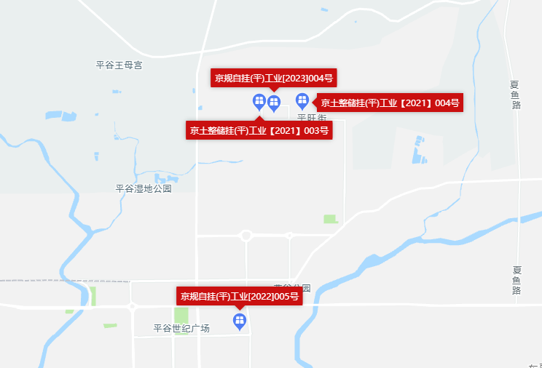

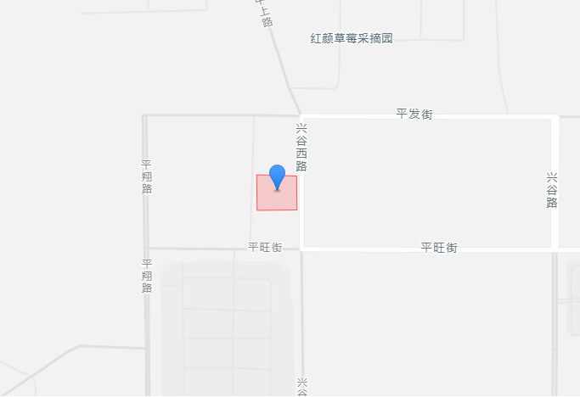

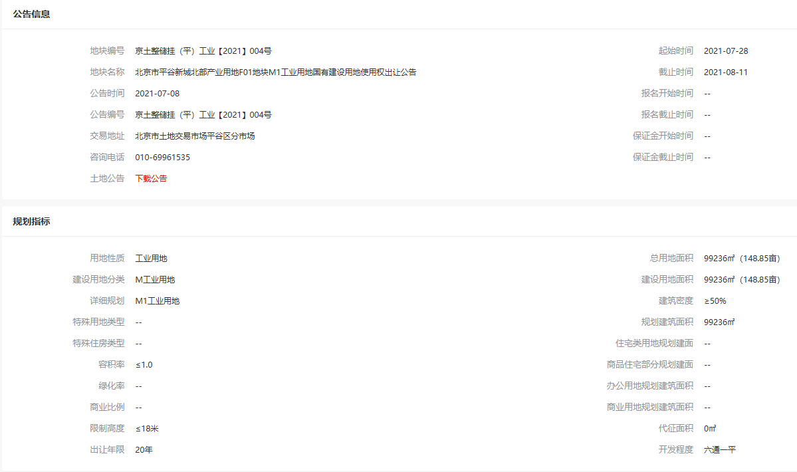

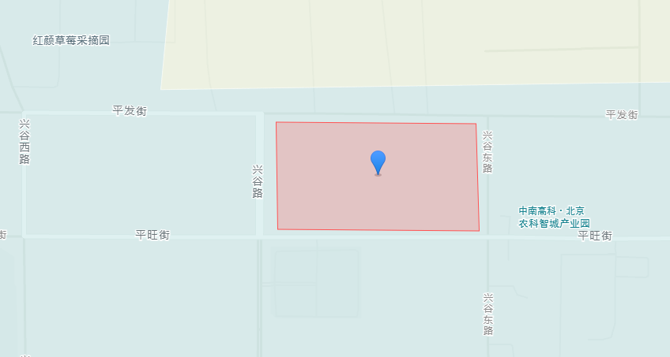

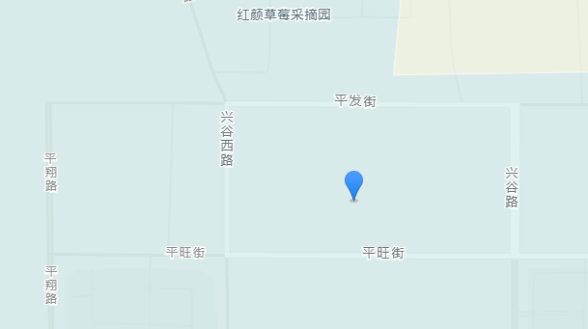

Sheet3
